VYBER
Položka | Název | Specifikace | Množství | Maximální cena s DPH za kus včetně potisku | Cena celkem s DPH | Cena celkem s DPH za jednotlivé položky (Doplní účastník). Pozn.: Cena celkem uvedená v návrhu smlouvy a v krycím listu se musí rovnat součtu zde uvedených jednotlivých cen. | Potisk | Balení | náhled grafiky
1 | Samolepa kruhová, bílá, pvc samolepící fólie | průměr: 50mm tvar, výsek: kruh materiál: matné PVC barevnost: 4/0 náklad: 2000ks řezáno po jednotlivých kusech | 2000 | 1.40 | 2,800.00 |  | CMYK 4/0 vhodnou technologií pro požadovaný materiál | Baleno po 250 ks, v ceně je zahrnuta dopava k odběrateli
2 | Samolepa kruhová, bílá, pvc samolepící fólie | průměr: 50mm tvar, výsek: kruh materiál: matné PVC barevnost: 4/0 náklad: 2000ks řezáno po jednotlivých kusech | 2000 | 1.40 | 2,800.00 |  | CMYK 4/0 vhodnou technologií pro požadovaný materiál | Baleno po 250 ks, v ceně je zahrnuta dopava k odběrateli | 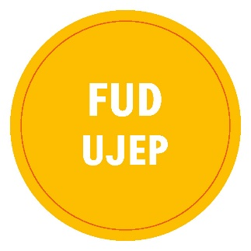
3 | Samolepa kruhová, bílá, pvc samolepící fólie | průměr: 50mm tvar, výsek: kruh materiál: matné PVC barevnost: 4/0 náklad: 2000ks řezáno po jednotlivých kusech | 2000 | 1.40 | 2,800.00 |  | CMYK 4/0 vhodnou technologií pro požadovaný materiál | Baleno po 250 ks, v ceně je zahrnuta dopava k odběrateli | 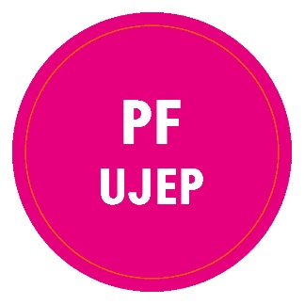
4 | Samolepa kruhová, bílá, pvc samolepící fólie | průměr: 50mm tvar, výsek: kruh materiál: matné PVC barevnost: 4/0 náklad: 2000ks řezáno po jednotlivých kusech | 2000 | 1.40 | 2,800.00 |  | CMYK 4/0 vhodnou technologií pro požadovaný materiál | Baleno po 250 ks, v ceně je zahrnuta dopava k odběrateli | 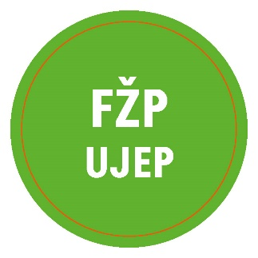
5 | Samolepa kruhová, bílá, pvc samolepící fólie | průměr: 50mm tvar, výsek: kruh materiál: matné PVC barevnost: 4/0 náklad: 2000ks řezáno po jednotlivých kusech | 2000 | 1.40 | 2,800.00 |  | CMYK 4/0 vhodnou technologií pro požadovaný materiál | Baleno po 250 ks, v ceně je zahrnuta dopava k odběrateli | 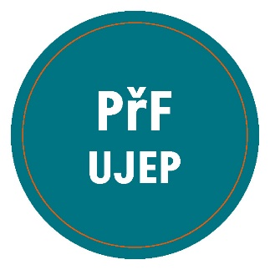
6 | Samolepa kruhová, bílá, pvc samolepící fólie | průměr: 50mm tvar, výsek: kruh materiál: matné PVC barevnost: 4/0 náklad: 2000ks řezáno po jednotlivých kusech | 2000 | 1.40 | 2,800.00 |  | CMYK 4/0 vhodnou technologií pro požadovaný materiál | Baleno po 250 ks, v ceně je zahrnuta dopava k odběrateli | 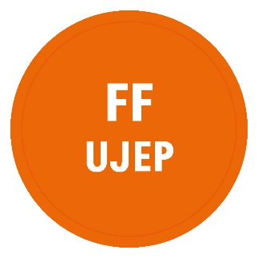
7 | Samolepa kruhová, bílá, pvc samolepící fólie | průměr: 50mm tvar, výsek: kruh materiál: matné PVC barevnost: 4/0 náklad: 2000ks řezáno po jednotlivých kusech | 2000 | 1.40 | 2,800.00 |  | CMYK 4/0 vhodnou technologií pro požadovaný materiál | Baleno po 250 ks, v ceně je zahrnuta dopava k odběrateli | 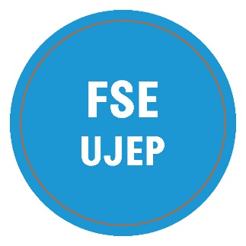
8 | Samolepa kruhová, bílá, pvc samolepící fólie | průměr: 50mm tvar, výsek: kruh materiál: matné PVC barevnost: 4/0 náklad: 2000ks řezáno po jednotlivých kusech | 2000 | 1.40 | 2,800.00 |  | CMYK 4/0 vhodnou technologií pro požadovaný materiál | Baleno po 250 ks, v ceně je zahrnuta dopava k odběrateli
9 | Samolepa kruhová, bílá, pvc samolepící fólie | průměr: 50mm tvar, výsek: kruh materiál: matné PVC barevnost: 1/0 náklad: 2000ks řezáno po jednotlivých kusech | 2000 | 1.40 | 2,800.00 |  | CMYK 4/0 vhodnou technologií pro požadovaný materiál | Baleno po 250 ks, v ceně je zahrnuta dopava k odběrateli
10 | Samolepa kruhová, bílá, pvc samolepící fólie | průměr: 50mm tvar, výsek: kruh materiál: matné PVC barevnost: 4/0 náklad: 2000ks řezáno po jednotlivých kusech | 2000 | 1.40 | 2,800.00 |  | CMYK 4/0 vhodnou technologií pro požadovaný materiál | Baleno po 250 ks, v ceně je zahrnuta dopava k odběrateli
 |  |  |  |  | 28,000.00 | 0.00
Zadavatel požaduje kontrolu a korekturu před potištěním zboží. Než bude zboží potištěno, vyhotoveno a dodáno zadavateli, zadavatel požaduje zaslání grafických náhledů. Zadavatel dále požaduje na grafickém návrhu uvést měřítko a velikost potisku. Teprve po schválení těchto grafických návrhů bude možné produkty vyhotovit a dodat.

